단위테스트결과
인천국제공항 통합정보시스템 고도화 구축 사업 |  | 단위테스트결과서[공항운영(GO)]

2.단위테스트결과
순번 | 테스트결과 증적
1
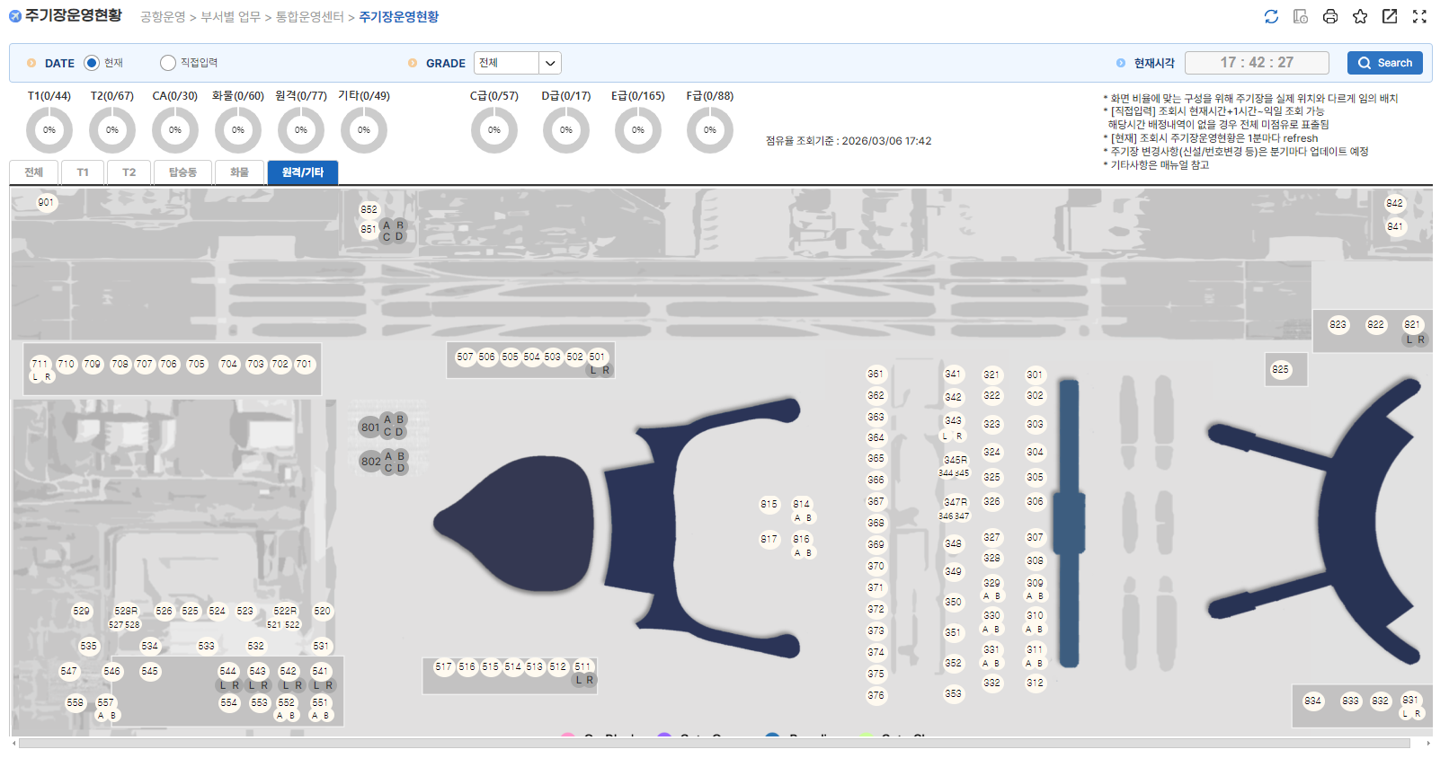

1-1
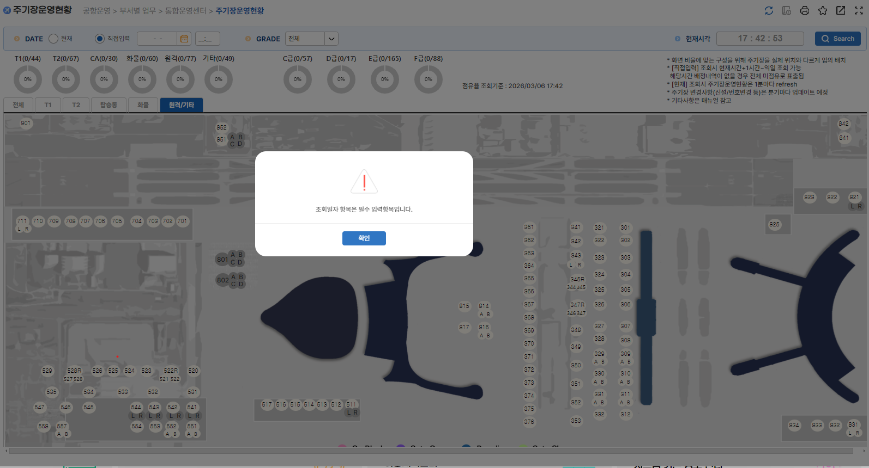

1-2


2

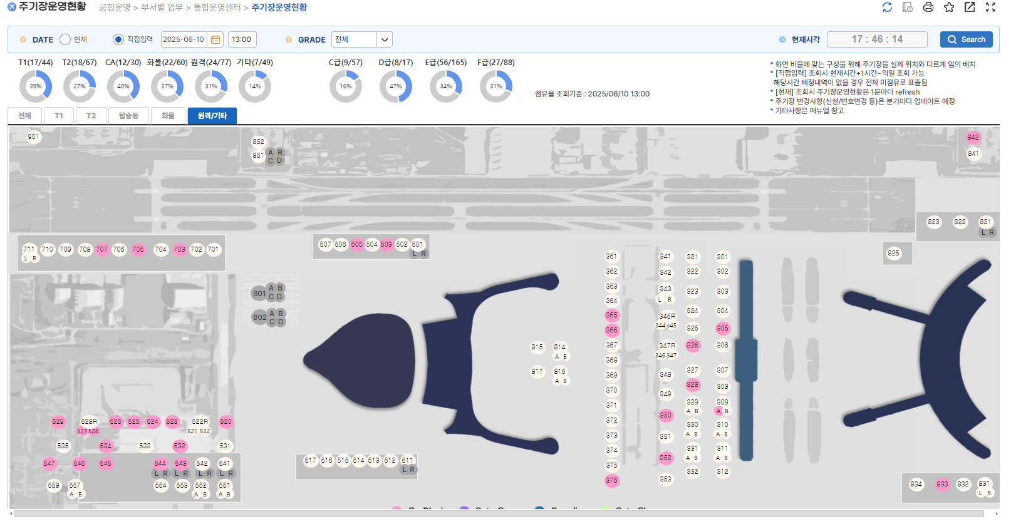

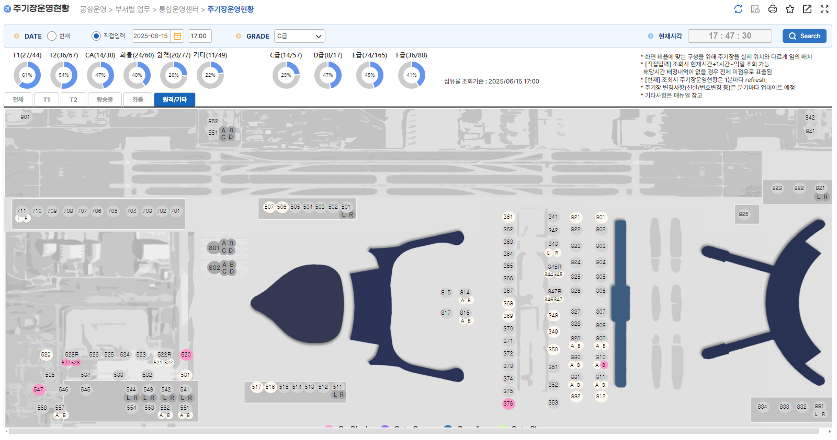
3

